关系图
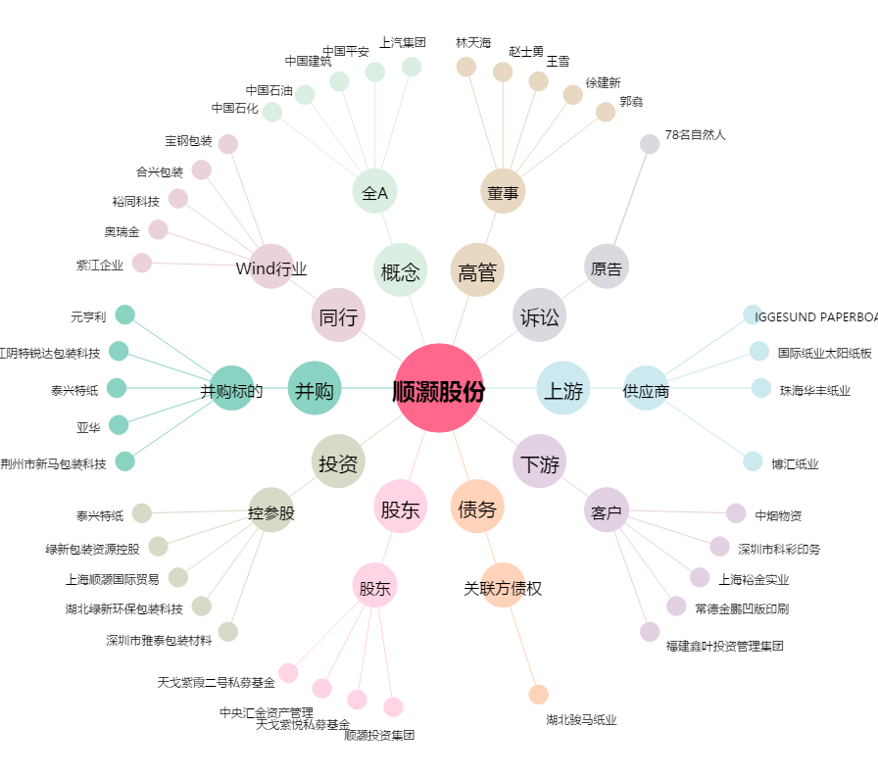
顺灏股份[002565.SZ] - 关系概览图

